Outline
Program Outline
Outline Screen | Ngôn ngữ lập trình
 | JavaScript
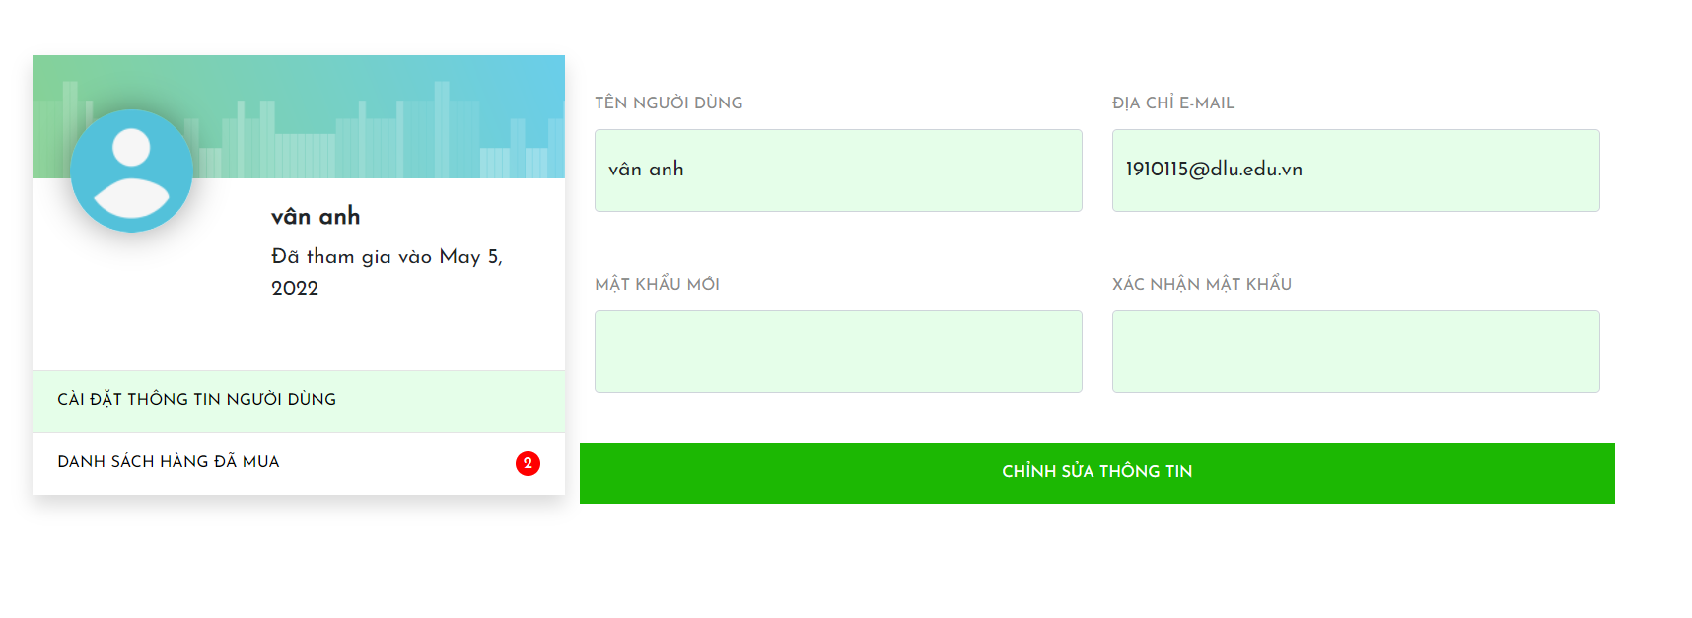
 | OutLine - Xử lý function
 | Khách hàng (User) vào xem thông tin cá nhân
 | - Cài đặt thông tin người dùng
 | - Xem danh sách hàng đã mua



 | Table sử dụng
 | Tên Database | Tên sử dụng
 | TMDT | DB_Order
 | TMDT | DB_User

